Aide à la tâche
 | Comment utiliser ce fichier
 | Dans ce fichier, il y a les 3 modèles d'occupation des glaces.
 | Les 3 onglets "Horaire X glaces" sont protégés, vous ne pouvez pas y écrire quoi que ce soit.
 | Par contre, vous pouvez les copier dans un nouvel onglet et vous pourrez écrire.
 | L'onglet "Ensemble" est utilisé pour l'impression des feuilles à afficher au club.
 | lorsque toutes vos équipes et heures de glaces sont déterminées, vous pouvez commencer.
1- | Avec le signe "plus" dans un cercle, créer un nouvel onglet que vous identifierez avec le jour et l'heure. Ex.: Mardi 9H30

2- | Copier l'horaire appropriée. Ex.: Horaire 4 glaces
 | Pour copier un horaire, sélectionner l'onglet et cliquer dans la case en haut à droite, au-dessus dela ligne 1 et à la gauche de la colonne A
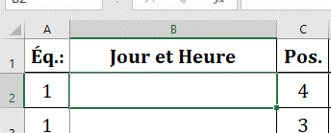
 | "Copier"

 | Retourner dans votre onglet et sélectionner cette même case et "Coller"
3- | Dans votre onglet, remplacer dans la case "B1" le "Jour et Heure" par exemple: Mardi 9H30
 | Inscrire les dates de jeu dans les cases "F à O"
 | Inscrire les noms des joueurs et leur numéro de téléphone selon leur équipe et leur position.

4- | Lorsque cela sera complet, copier vos données dans l'onglet "Ensemble"
 | Pour chacun des onglets des horaires, sélectionner la plage à copier: A1..O33
 | Dans l'onglet "Ensemble" choisir ou copier selon la liste suivante.
 | Horaire 1: | case A1
 | Horaire 2: | case A35
 | Horaire 3: | case A69 | Exemple pour la 5ième horaire
 | Horaire 4: | case A103
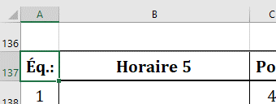
 | Horaire 5: | case A137
 | Horaire 6: | case A171
 | Horaire 7: | case A205
 | Horaire 8: | case A239
 | Horaire 9: | case A273
 | Horaire 10: | case A307
 | Horaire 11: | case A341
 | Horaire 12: | case A375
5- | Lorsque vos horaires sont complétées dans l'onglet "Ensemble", il suffit d'imprimer les feuilles.
 | Les paramètres d'impression sont déjà configurés.
 | Lors de l'impression, le nombre de page correspond aux 12 horaires.
 | Pour imprimer par exemple 8 horaire, spécifier de la page 1 à la page 8.

